52 女性教員割合（小学校）
 | 52 女性教員割合（小学校）

 | 時点 2025(R7)年5月1日（毎年） |  |  |  |  |  |  | 平 均 値 |  |  |  | 59.9
 | 単位 ％ |  |  |  |  |  |  | 標準偏差 |  |  |  | 4.4
 | 市町村名 | 指標 | 順位 |  | #REF! | 女性教員数 | 市町村名 | 指標 | 順位 |  | #REF! | 女性教員数

 | 千葉県 | 61.3 |  | － |  | 11,529 | 八街市 | 52.5 |  | 49 |  | 95
 | 千葉市 | 58.8 |  | 38 |  | 1,603 | 印西市 | 60.3 |  | 27 |  | 288
 | 銚子市 | 64.5 |  | 5 |  | 111 | 白井市 | 60.4 |  | 26 |  | 122
 | 市川市 | 63.0 |  | 15 |  | 807 | 富里市 | 52.2 |  | 51 |  | 71
 | 船橋市 | 61.6 |  | 23 |  | 1,058 | 南房総市 | 68.5 |  | 1 |  | 74
 | 館山市 | 62.8 |  | 16 |  | 108 | 匝瑳市 | 65.2 |  | 3 |  | 105
 | 木更津市 | 61.2 |  | 24 |  | 290 | 香取市 | 59.5 |  | 33 |  | 150
 | 松戸市 | 65.3 |  | 2 |  | 834 | 山武市 | 57.5 |  | 42 |  | 103
 | 野田市 | 55.3 |  | 47 |  | 275 | いすみ市 | 50.7 |  | 53 |  | 77
 | 茂原市 | 60.2 |  | 28 |  | 159 | 大網白里市 | 64.9 |  | 4 |  | 100
 | 成田市 | 61.8 |  | 21 |  | 244 | 酒々井町 | 61.7 |  | 22 |  | 29
 | 佐倉市 | 63.3 |  | 12 |  | 311 | 栄町 | 60.6 |  | 25 |  | 40
 | 東金市 | 63.3 |  | 12 |  | 112 | 神崎町 | 52.0 |  | 52 |  | 13
 | 旭市 | 63.1 |  | 14 |  | 166 | 多古町 | 64.2 |  | 9 |  | 34
 | 習志野市 | 59.1 |  | 35 |  | 299 | 東庄町 | 57.1 |  | 44 |  | 20
 | 柏市 | 64.3 |  | 7 |  | 823 | 九十九里町 | 57.4 |  | 43 |  | 27
 | 勝浦市 | 58.0 |  | 40 |  | 40 | 芝山町 | 59.1 |  | 35 |  | 13
 | 市原市 | 64.3 |  | 7 |  | 555 | 横芝光町 | 59.3 |  | 34 |  | 54
 | 流山市 | 59.7 |  | 32 |  | 471 | 一宮町 | 57.1 |  | 44 |  | 24
 | 八千代市 | 62.6 |  | 17 |  | 353 | 睦沢町 | 60.0 |  | 29 |  | 15
 | 我孫子市 | 63.6 |  | 11 |  | 236 | 長生村 | 56.3 |  | 46 |  | 27
 | 鴨川市 | 59.1 |  | 35 |  | 65 | 白子町 | 61.9 |  | 20 |  | 26
 | 鎌ケ谷市 | 62.4 |  | 18 |  | 186 | 長柄町 | 64.0 |  | 10 |  | 16
 | 君津市 | 64.5 |  | 5 |  | 165 | 長南町 | 52.4 |  | 50 |  | 11
 | 富津市 | 59.8 |  | 30 |  | 79 | 大多喜町 | 44.8 |  | 54 |  | 13
 | 浦安市 | 62.3 |  | 19 |  | 289 | 御宿町 | 52.9 |  | 48 |  | 9
 | 四街道市 | 57.6 |  | 41 |  | 178 | 鋸南町 | 58.8 |  | 38 |  | 10
 | 袖ケ浦市 | 59.8 |  | 30 |  | 146

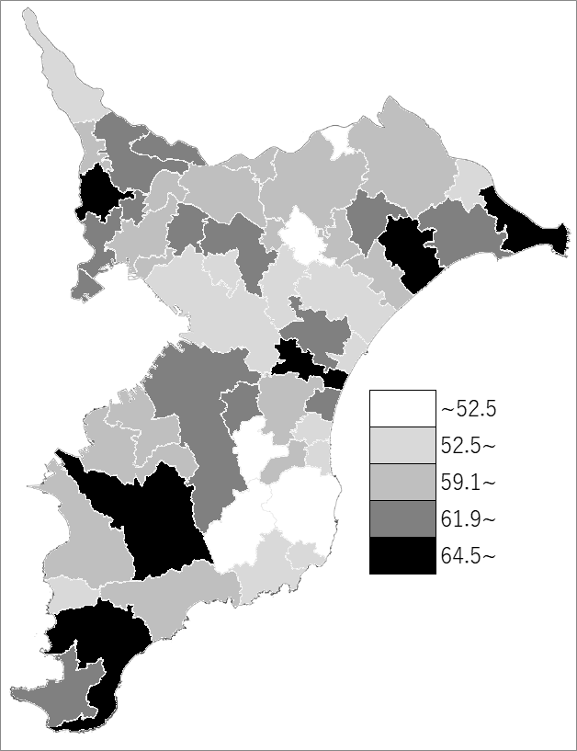
 | 千葉県の推移
 | 女性教員数(右軸) | 指標
令和3年 | 11347 | 61.5
令和4年 | 11409 | 61.5
令和5年 | 11438 | 61.4
令和6年 | 11478 | 61.2
令和7年 | 11529 | 61.3

 | 0

 | 0

《備 考》 ・資料出所 統計課「学校基本統計（学校基本調査結果）」 ・算出方法 女性教員数÷小学校教員数

